流れ
表示
説明
説明イラスト
補足

スタート（webページ更新）createSquares(); for x for y
① 2次元配列の作成 .xyState[x][y] = 1 / -1 / 0 / 2
② マス・石の作成 .cloneNode() .appendChild() .setAttribute("num", i)
③ 色塗り.style.backgroundColor ="black"/"white" if
④ クリック処理を追加 .addEventListener
↓
マスをクリックclickSquare(x, y, i)
① 裏返せるか？getIsCanflip() → 注意alert()
② 裏返す。flipStone() ： if 〇〇● or 〇● → xyState[x][y] *= -1
③ 空マスあるか？isCheckFull() → doGameEnd()
④ 手番交代。changePlayer() ： currentColor *= -1
⑤ パスか？getIsPass() → passButton.style.display = "block"
→ changePlayer() "none"
↓
終了doGameEnd()
① ●/〇を加算 blackSum++ whiteSum ++ for if
② 結果を表示 .textContent = "ゲームが終了しました"
xyState(x, y)
●1/〇-1/空0 /壁2
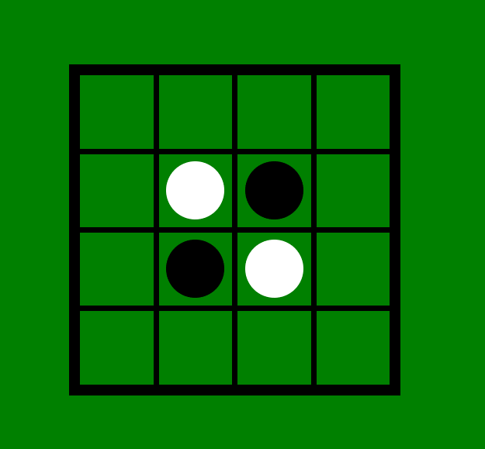
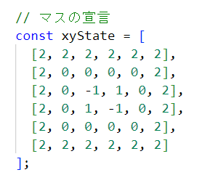

=

裏返すロジック

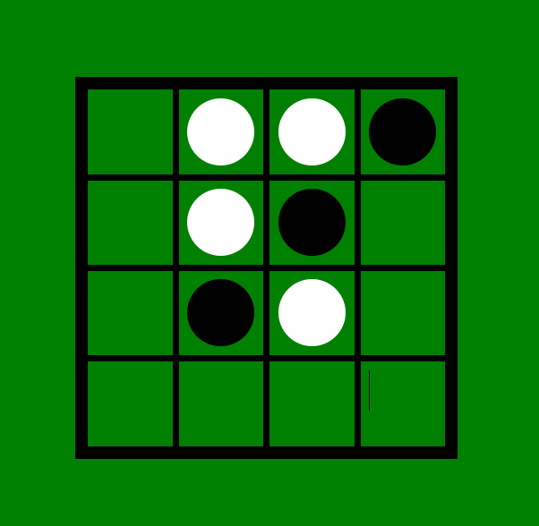
x,y
OK
x+1,y
x+2,y
x+3,y
OK
NG
NG
or

